상품제안서
캠브리트 무선충전 마우스패드 3in1 분리형 LED white Light | 상품코드: F24864

 |  |  |  |  |  |  | 02-412-0044 | www.easy1.co.kr
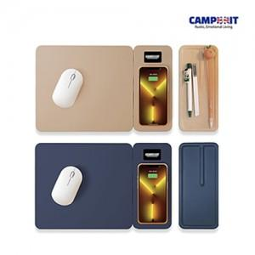

【상세/제작정보】

【인쇄/포장옵션】 | LED인쇄 / 포장지포장

【공급단가】 | 수량 | 100~ | 300~ | 500~ | 1,000~ | 3,000~
*VAT별도 | 단가 | 25,600원 | 25,000원 | 24,600원 | 24,000원 | 23,600원

【상품 URL】 | http://www.easy1.co.kr/src/goods_detail.php?gdno=24864

